Задача_4
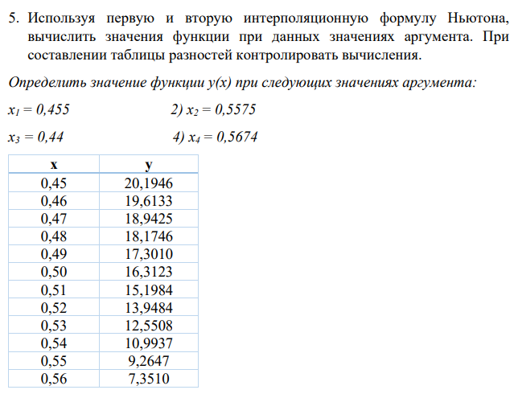

xi | yi | Δyi | Δ2yi | Δ3yi | i | xi | h | q | y(xi)
0.45 | 20.1946 | -0.5813 | -0.0895 | -0.0076 | 1 | 0.455 | 0.01 | -0.5 | 19.914975
0.46 | 19.6133 | -0.6708 | -0.0971 | -0.0086 | 2 | 0.5575 |  | 0.75 | 7.84768125
0.47 | 18.9425 | -0.7679 | -0.1057 | -0.0094 | 3 | 0.44 |  | -1 | 20.694
0.48 | 18.1746 | -0.8736 | -0.1151 | -0.0101 | 4 | 0.5674 |  | 0.74 | 5.8084256888
0.49 | 17.3010 | -0.9887 | -0.1252 | -0.0109
0.50 | 16.3123 | -1.1139 | -0.1361 | -0.0115
0.51 | 15.1984 | -1.25 | -0.1476 | -0.0119
0.52 | 13.9484 | -1.3976 | -0.1595 | -0.0124
0.53 | 12.5508 | -1.5571 | -0.1719 | -0.0128
0.54 | 10.9937 | -1.729 | -0.1847 | -
0.55 | 9.2647 | -1.9137 | - | -
0.56 | 7.3510 | - | - | -
∑ | - | -12.8436 | -1.3324 | -0.0952
P | -12.8436 | -1.3324 | -0.0952

